③タクチケ実績フロー
③ | タクチケ実車精算フローの見直し

③-1 | 「タクチケ実績データ取込」、「その他タクチケ実績データ取込」
 | （各タクチケ会社からの実績を取込）

③-2 | 精算対象のデータ作成
 | ・「タクチケ実績未清算CSV」分の出力
 | ・上限オーバー、請求不可（N）分、及びその他事項の確認
 | ・データメンテナンス

③-3 | 【新規】「タクチケ精算用CSV」の取込

 | イメージ：

20170316
KB山田さん・TTT四方 電話にて確認：
「③-3」と「③-4」は合体

 | ※キーになるのは、タクチケ番号でよいか？ （別途シート③-3：データ案）

③-4 | 【新規】「タクチケ実績精算」の自動化

 | イメージ：

 | 精算年月： | ←YYYYMMを手入力

 | 精算用団体コード： | ←XXXXXXを手入力 （数字６ケタ）

 | 精算コメント： |  | ←手入力（テキスト500文字？）
 |  |  | ※デフォルトで、前回入力値をキープ

 | ファイル保存先：（←必要であれば・・・）

 | データ作成開始

③-4-1 | 自動化したい内容：
 | ・会合番号（MTG）毎に「精算番号」を自動採番
 | ・入力する「精算年月」をデータに付与
 | ・タクチケ管理台帳のデータベースに反映

③-4-2 | ・自動採番した精算番号のCSV出力 （→後の③-8用）
 | （出力項目：別シート③-4-2）

③-4-3 | ・該当の「総合精算書」の帳票を出力

③-4-4 | ・取り込んだ該当会合番号（MTG）毎のタクチケ台帳CSVを一括生成 （台帳ファイルの項目は現行通り）
 | ※ワン操作で、数百個のCSVを出力（過去の事例でいくと、毎月200～900個程のファイル）
 | PC内のどこかのフォルダ内に保存、圧縮ファイルを開くとMTG毎のファイルが入っているようなイメージ
 | フォルダは、開催開始日の年によって分ける。（例：2016年・2017年実施毎でそれぞれのフォルダ）

③-4-5 | ・精算処理画面より、採番された個々の精算番号の詳細画面には、
 | 該当金額：タクチケ実車料金（非課税）・タクチケ精算手数料（非課税）・タクチケ実車料金（エンタ）・タクチケ精算手数料（エンタ）、
 | 及び「タクチケ管理表保存場所URL」が自動で入力されている。
 | ※「タクチケ管理表保存場所URL」の値：
 | https://extcoll-bag.bayer.com/sites/000094/NozomiTravel/NozomiTaxiTicketYYYY/MTGXX-XXXXXXXXTaxiDaicho.xlsx
 | （赤字は、「YYYY」：開催開始日の年をひろう、「MTGXX-XXXXXXXX」：該当の会合番号）
 | ・「精算用団体コード」、「精算コメント」は、入力値を入れる

③-5 | 会合番号（MTG）毎の台帳を確認（TTT社内）

③-6 | 修正が必要な場合は、データメンテナンス

③-7 | SharePointへのUpload （TTT社内事項）
 | バイエル IT （原田様）へデータ持参し、Uploadしてもらう。

③-8 | 精算データをNozomiへ連携したい該当の精算番号を取込、「Nozomiへ」一括送信。
 | ※③-6で修正が必要なものは除外し、手動で連携
 | （取込データ案：別シート③-8）

送信

⑤タクチケ帳票
⑤ | 「タクチケ手配確認書」の帳票について | 2017/3/28追記

「交通手配（詳細画面）」で入力した「タクチケ発行枚数」を「タクチケ手配確認書」の帳票に出力していただきたい。

↓「交通手配（詳細画面）」

↓「タクチケ手配確認書」の一番下の左隅に「タクチケ発行枚数」を出力
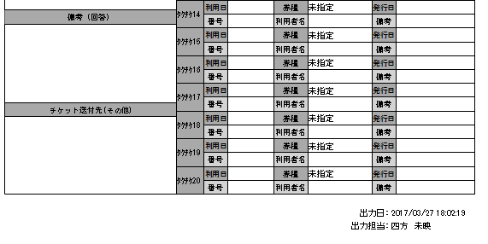

５ 枚

こんな感じ。欄外で結構です。
左の隅、なるべくフォントは大きめで・・
（最大は20枚になります）

目的：自動で「Nozomiへ」発送済・発送日を連携するにあたり、
現在、MTP毎の交通画面を開いて確認している枚数や券種等を、
OCR取込後に出力する「タクチケ手配確認票」にて行う。

